Лист1
ООО«ИстВестПарт» РФ, 125040, г.Москва Ленинградский проспект, д. 1 пом. 8, комн. 1 Телефон +7 (495) 135-38-12 р/с 4070281060000000190 «СДМ-Банк» (ПАО) 125424, г. Москва Волоколамское шоссе, 73 e-mail: ewpart@inbox.ru ИНН:7714373226 ООГН: 116774614732 |  |  |  |  | «EastWestPart Ltd.» Russian Federation, 125040 Moscow, Leningrad Avenue, 1, office 8/1 Phone +7 (495) 135-38-12 Account 4070281060000000190 SDM-Bank 73, Volokolamskoe Shosse, Moscow 125424 e-mail: ewpart@inbox.ru
 |  |  | Представительство 1
 |  |  | Коммерческое предложение
 |  | Тяжёлый токарно-винторезный станок
 | CW6163 производства фирмы Shandong Lathe Machine Tool Co., Ltd.
 |  |  |  | (Китай)
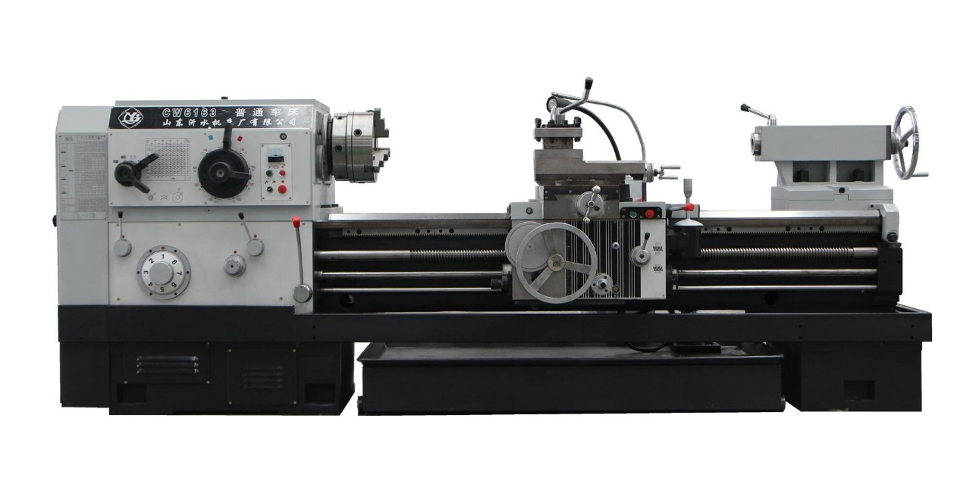

Станок модели CW6163 является полнофункциональным токарно-винторезным станком нормальной точности, предназначенным для черновой и получистовой обработки крупногабаритных деталей с удалением большого припуска. Разработан и спроектирован с использованием передовых зарубежных технологий компанией Shandong Lathe Machine Tool Co., Ltd.
 | Основные отличия:
1 | Цельнолитая станина шириной 550 мм.
2 | Максимальный диаметр обработки 630 мм.
3 | Мощность двигателя шпинделя 11 кВт.
4 | Конструкция и расположение органов управления аналогичны станкам ДИП300.

